UME-03
 |  |  | FICHA TÉCNICA KCI

KCI: | Proceso Nivel 1: | Apoyo Terapéutico |  | Responsable KCI | 0.92105263158 |  |  |  | Prioridad | FALSE
UME-03 Historia clínica digitalizada UME | Proceso Nivel 2: | Unidades Médicas Especializadas
Definición del impacto clave |  | Impactos |  |  | Tipo de Impacto | Tipo de iniciativa de mitigación
 |  |  |  |  |  | Comunicación | Capacitación | Plan de documentación en Procesos | TI | Cambio en Estructura
AS IS: La historia clínica del paciente se completa en parte de forma manual y otra parte en el sistema gema. TO BE La historia clínica se encuentra en el sistema MV Soul. El médico y el personal de enfermería deben completar en línea la información qué corresponda a sus pacientes. |  | No está documentrdo el proceso. No está estandarizado |  |  | Proceso / Procedimiento |  |  | X
 |  | No existe un instructivo del sistema |  |  | Documentación |  |  | X
 |  | Los médicos y enfermeras no han utilizado el sistema y la va a consumir tiempo y trabajo |  |  | Carga de Trabajo | X | X
 |  | Médicos y enfermeras no pueden utilizar tecnología |  |  | Conocimientos y Habilidades |  | X
 |  | No está en el descritivo de funciones de la de la persona, lo cuál no hay competencias en tecnología |  |  | Estructura / Roles y perfiles |  |  |  |  | X
 |  | Nunca se ha hecho algo parecido |  |  | Cambio Cultural | X | X | x
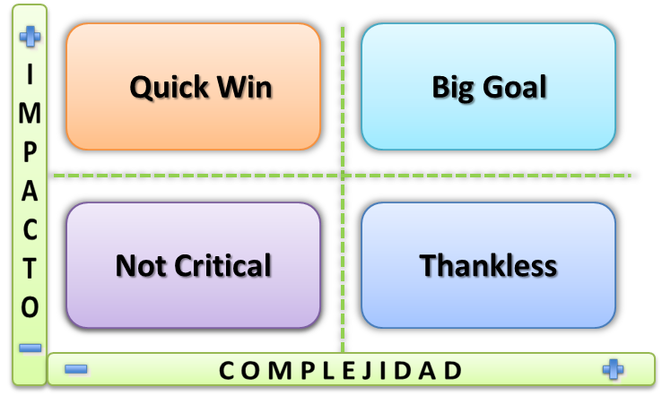
Estimación de la complejidad de Mitigación de este KCI |  |  |  | Estimación del nivel de Impacto si no se mitiga previo al Go Live Completar con los valores de la lista desplegable: 1:BAJO // 5: MEDIO // 9: ALTO |  |  |  |  | Prioridad (NO COMPLETAR MANUALMENTE)
 |  |  | | |  |  |  |  | ALTA | FALSE
a: Complejidad Tiempo |  | 5 |  | a: Impacto en Volumen de ventas - facturación |  |  | 1 |  |  |  | X
1: Menos de 2 Meses; 5: Entre 2 y 4 Meses; 9: Más de 4 Meses |  |  |  | b: Control y efectividad del proceso |  |  | 9 |  |  |  | N/A
b: Complejidad Dinero |  | 1 |  | c: Carga de Trabajo |  |  | 9
1: Incluido en Costo Inicial; 5: Hasta 5M USD; 9: Más de 5M USD |  |  |  | d: Incumplimiento en temas normativos y legales |  |  | 5
c: Complejidad Estructura dedicada |  | 5 |  | e: Impacto al Cliente o Paciente |  |  | 9
1: 0 recursos; 5: Hasta 3 recursos; 9: Más de 3 recursos |  |  |  | f: Impacto a Médicos |  |  | 9
d: Complejidad Tecnología |  | 1 |  | g: Impacto a Otros Stakeholders |  |  | 5
1: La tengo; 5: Es fácil adquirirla; 9: Es compleja adquirirla |  |  |  | h: Productividad |  |  | 9

